关系图
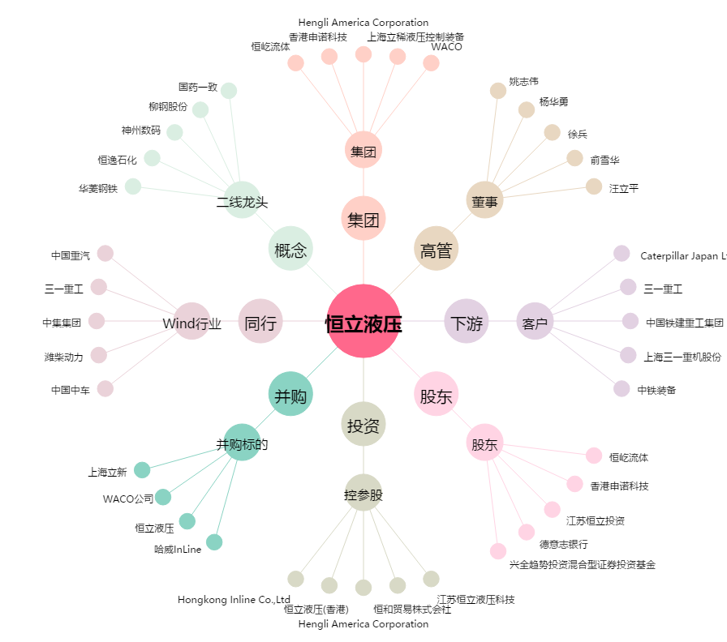
恒立液压[601100.SH] - 关系概览图

